чек-лист
Вид тестирования/№ | Проверка | Результат | Комментарий
1. GUI
2020-01-01 | Проверка веб элементов (моя страница, основная страница) стандартам HTML/CSS | fail
2020-02-01 | Проверка сохранения стандартов изображения при изменение разширения (640×480, 800×600, 1280×960) | fail | 800×600 и 640×480 роботают нормально но некоторые элементы(боковая панель) вылазят на весь экран
2020-03-01 | Проверка цвета элементов (поля, радио-батоны, кнопки, заголовки окон и гиперсылки, popup и dropdawnlist ) при помощи программных разширений (ColorZilla) | Ok
2020-04-01 | Проверка размера элементов (поля, подписи, списки, чек-боксы, заголовки окон ) при помощи программных разширений (например page ruler) | Ok
2020-05-01 | Проверка шрифтов (списки, поля) с программой Whatfont | ok
2020-06-01 | Проверка фавикона | ok
2020-07-01 | Проверка курсора при наведении на кликабелные элементы | Ok
2020-08-01 | Проверка работы основного функционала сайта при отключении JS | fail
2020-09-01 | Проверка правильности перевода +валюта, сокращения и длина слов при смене языка( украинский, английский, русский, китайский) | fail
2020-10-01 | Проверка зеркального отбражения текста при переходе на арабский/иврит | fail | При переходе на любой язык, некотырые елементы не меняют язык, например: вкладка ближайшие события не меняеться или кнопка мне нравиться
2020-11-01 | Проверка на подсвечивание полей с ошибками | Ok
2020-12-01 | Прорверка текста полей и названия блоков на орфографические ошибки (SpellChecker) | ok
1.13 | Проверка кликабельности элементов (внутренние/внешние ссылки, ссылки на электронную почту, кнопки, иконки) | ok
1.14 | Проверка Scroll | ok
1.15 | Длинна слов соответствует окнам | fail
2. Configuration
2020-01-02 | Проверка совместимости обьекта тестирования с другими браузерами (при отсутствии браузеров использовать browsershots.org, gs.statcounter.com ) | ok
2020-02-02 | Проверка совместимости с Google Chrome на windows 10 | ok
2020-03-02 | Проверка совместимости с Opera gx на windows 10 | ok
2020-04-02 | Проверка совместимости с Mozilla Firefox на windows 10 | ok
2020-05-02 | Проверка совместимости с Google Chrome на MacOS Catalina | ok
2020-06-02 | Проверка совместимости Safari на MacOS Catalina | ok
2020-07-02 | Проверка совместимости с IE на windows 10 | fail | Половина функционала не работает,хз надо ли учитывать IE если им мало кто пользуется,но вот самый первый баг который вылез-невозможно оставить коммент
2020-08-02 | Проверка совместимости с Mozilla Firefox на ubuntu | ok
2020-09-02 | Проверка синхронизации сайта при смене IP пользователя | ok
3. Perfomance
2020-01-03 | Проверка максимально допустимого размера загружаемых файлов | ok
2020-02-03 | Проверка файла превышающего максимально допустимого размера | fail | Некорректный ответ сервера.
2020-03-03 | Проверка загрузки файла весом 1 байт | ok
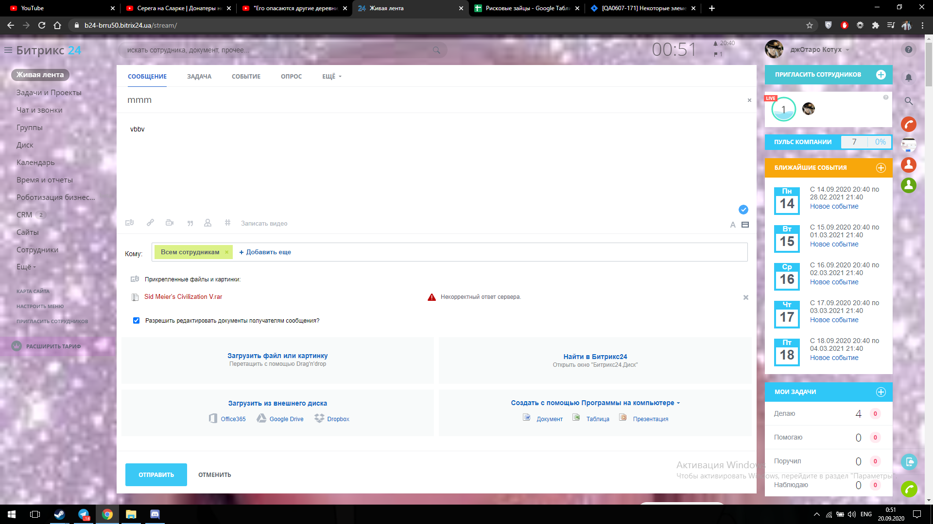
2020-04-03 | Проверка загрузки файла весом 0 байт | fail | Ошибка чтения файла.
2020-05-03 | Проверка работы объекта тестирования при скорости интернета slow 3g (NetLimiter) | ok
2020-06-03 | Проверка работы объекта тестирования при скорости интернета fast 3g (NetLimiter) | ok
2020-07-03 | Проверка работы объекта тестирования при скорости интернета 2g (NetLimiter) | ok
2020-08-03 | Проверка восстановления данных при переходе в офлайн режим | ok | ,
2020-09-03 | Проверка отсутствия ошибок 404 | ok
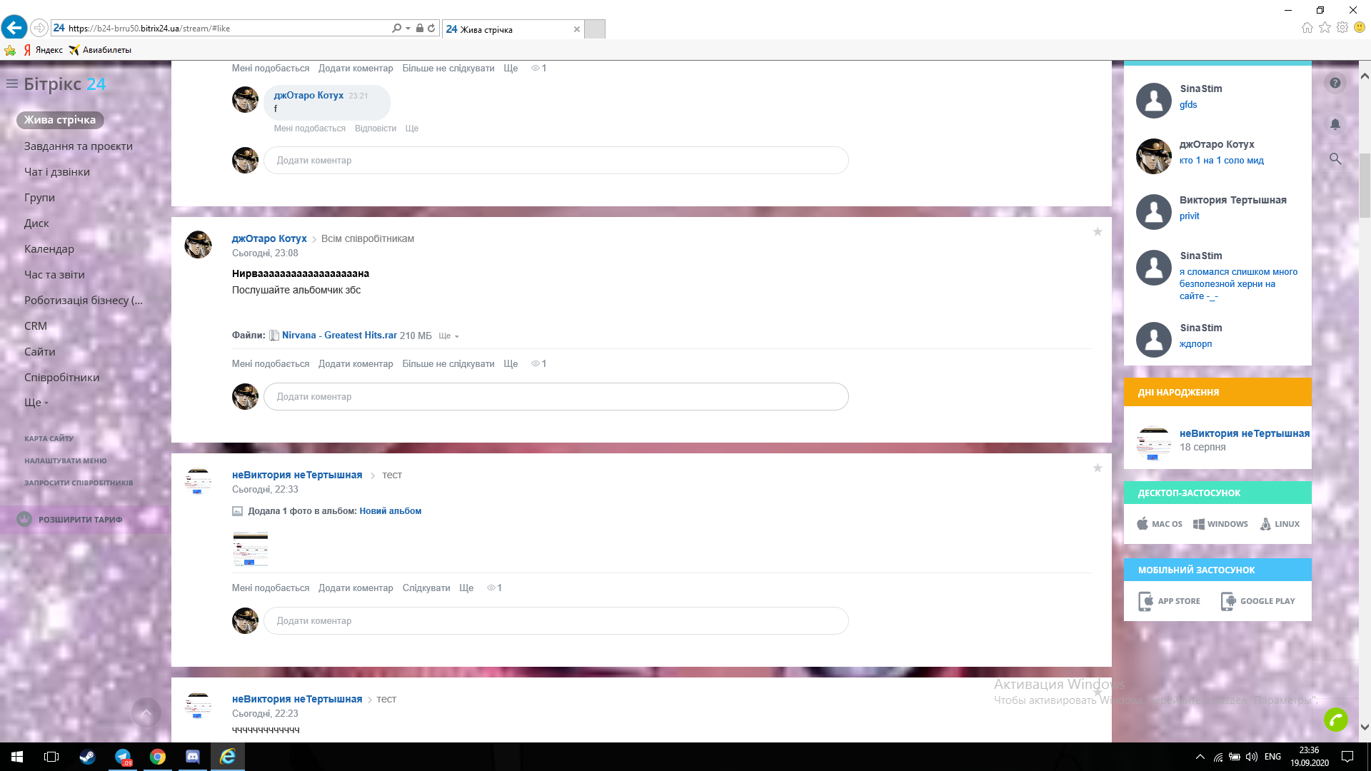
2020-10-03 | Проверка скорости ответа обьекта тестирования (консоль) | ok
2020-11-03 | Проверка имитации количества пользователей (программа jMeter) | ok
2020-12-03 | Проверка GET/POST запросов | ok
3.13 | Проверка работы при низкой скорости передачи даных (Throttling) | ok
4. Security
2020-01-04 | Проверка на внедрение SQL-кода
2020-02-04 | Проверка возможности подмены запроса | fail
2020-03-04 | Проверка возможности ввода вредоносных скриптов | ok
2020-04-04 | Проверка на уязвимости обьекта теситрования на проникновение с помощью Metasploit Framework
2020-05-04 | Составление матрицы уровней доступа
2020-06-04 | Проверка уязвимости протоколов передачи данных с помощью Wireshark | ok
5. Usability
2020-01-05 | Анализ удобства навигации обьекта тестирования | ok
2020-02-05 | Проверка наличия подсказок и инструкций по использованию обьекта тестирования | ok
2020-03-05 | Проверка соответствия бизнес-идеи | ok
2020-04-05 | Возможность отмены действий пользователя | ok
2020-05-05 | Проверка совместимости работы с другими приложениями (почты, документы, изображения и т.д) | ok
6. Functional
2020-01-06 | Проверка работы кнопок (после нажатия происходит какое-то действие)
 | Проверить кнопки правой боковой панели | ok
 | Проверить кнопки левой Боковой панели | ok
 | Проверить drop-downlist Моя страница | ok
 | Проверить кнопку поиска | ok
 | Проверить верхнюю панель | ok
 | Проверить кнопки живой ленты | ok
 | Провериь кнопки во вкладке моя страница | ok
 | Проверить кнопки нижней панели | ok
2020-02-06 | Проверка поля логин формы
 | Войти через Office365 | ok
 | Войти через Google | ok
 | Войти через LiveID | ok
 | Войти через Facebook | ok
 | Войти через Twitter | ok
 | Ввести псевдоним на сайте | ok
 | Ввести номер телефона | ok
 | Ввести адрес электронной почты | ok
 | Восстановиь пароль | ok
2020-03-06 | Проверка основных полей ввода
 | Проверить поле логин | ok
 | Проверить поле пароль | ok
 | Проверить поле "Поиск" | ok
 | Проверить поле"Добавить комментарий" | ok
 | Проверить поле "Написать сообщение" | ok
 | Проверить поле "Имя" в профиле | ok
 | Проверить поле "Фамилия" в профиле | ok
 | Проверить поле "Контактный Email" в профиле | ok
 | Проверить поле "Отчество" в профиле | ok
 | Проверить поле "Тема сообщения" | ok
 | Проверить поле "Название задачи" | ok
 | Проверить поле "Название события" | ok
 | Проверить поле "Название вопроса" | ok
 | Проверить поля "Ответы на вопросы" | ok
 | Проверить поле "Описания сообщения" | ok
 | Проверить поле "Описание задачи" | ok
2020-04-06 | Проверка ответа системы при регистрации
 | Проверить регистрацию через номер телефона | ok
 | Ввести 6-ти значный код подтверждения | ok
 | Проверить кнопку "Отправить повторное смс с кодом" | ok
 | Проверить кнопку "Перейти в Битрикс" | ok
2020-05-06 | Проверить функционал "задач"
 | Добавить задачу | ок
 | Добавить ответственного | ок
 | Добавить прошедший срок | fail | При указании даты, которая прошла, не выдает ошибку, а пишет сразу, что задача просрочена
 | Добавить будущий срок | ок
 | Не установить дату | ок
 | Сделать задание регулярным | ок
 | Не указать название | ок | выдает ошибку и просит ввести название
 | Добавить предшествую задачу | ок
 | Сделать поиск по заданиям | ок
 | Добавить подзадания | ок
 | Добавить теги | ок
 | Сохранить как шаблон | ок | "сохранить как шаблон" не кликабельный элемен, если задача регулярная
 | Добавить связное задание | ок
 | Добавить пользоваельское поле | ок
 | Добавить изображение с пк, внешнего диска | ок
 | Добавить ссылку | ок
 | Добавить цитату | ок
2020-06-06 | Проверка функционала блока календарь | ок
 | Создать событие | ок
 | Поставить будущую дату | ок
 | Поставить прошедшую дату | ок | не выдает ошибку
 | Добавить напоминание | ок
 | Добавить участников | ок
 | Добавить место проведения | ок
 | Сделать полную форму | ок
 | Добавить повторение | ок
 | Добавить описание | ок
 | Добавить цвет события | ок
 | Сделать событие приватным | ок
 | Добавить файлы с пк | ок
 | Добавить файлы с внешнего диска(гугл док, офис365, дропбокс) | fail | после клика на элемент, окно загрузки с внешнего диска появляется под вкладкой календаря и на него невозможно тапнуть, не закрыв событие. Т.е. загрузить в итоге невозможно
 | Прикрепить видео к описанию | ок
2020-07-06 | Проверка функционала блока диск | ок
 | Поиск по диску | ок
 | Добавить файл | ок
 | Добавить папку | ок
 | Добавить гугл докс | ок
 | Добавить MS Office Online | ок
 | Добавить Office365 | ок
 | Добавить программы на компьютере | ок
2020-08-06 | Проверка функционала блока живая лента
 | Добавить сообщение | ок
 | добавить событие | ок
 | Добавить опрос | ок
 | Добавить "еще" | ок
 | Прикрепить ссылку | ок
 | Прикреить видео | ок
 | Прикрепить фото | ок
 | Прикрепить тэг | ок
 | Прикрепить упоминание | ок
 | Записать видео | ок
 | Удалить сообщение | ок
 | Оставить комментарий | ок
 | Редактировать комментарий | ок
 | Редактировать чужой комментарий под своим постом | fail | Возможно редактировать как угодно чужие комментарии
 | Удалить комментарий | ок
 | Поставить отметку нравится | ок
 | Ответить на коментарий | ок
 | Прикрепить ссылку | ок
 | Прикреить видео | ок
 | Прикрепить фото | ок
 | Прикрепить упоминание | ок
 | Проголосовать в опросе | ок
 | Перейти по прикрепленной ссылке | ок
 | Открыть прикрепленное изображение | ок
2020-09-06 | Проверка функционала блока группы
 | Вступить в группу | ок
 | Сделать поиск по существующей группе | ок
 | Сделать поиск по несуществующей группе | ок
 | Создать группу | ок
 | Посавить изображение на заставку группы | ок
 | Добавить участников | ок
 | Удалить участников | ок
 | Написать сообшение в группу | ок
 | Написать сообщение в чат группы | ок
 | Загрузить файл в группу | ок
 | добавить задачу в группу | ок
 | добавить событие в группу | ок
2020-10-06 | Проверка функционала блока "еще"
 | Открыть базу знаний | ок
 | Открыть почту | ок
 | Открыть контакт центр | ок
 | Открыть аналитику | ок
 | Открыть Центр продаж | ок
 | Открыть магазин | ок
 | Открыть телефонию | ок
 | Открыть приложения | ок
 | Открыть мой тариф | ок
 | Свернуть лист | ок
2020-11-06 | Проверка функционала блока расширения
 | Создать базу данных | ок | на бесплатном тарифе невозможно создать
 | Выбрать базу данных | ок
2020-12-06 | Проверка функционала блока контактная информация
 | Изменить ФИО | ок
 | Изменить номер | ок
 | Заполнить контакную информацию | ок
 | Поставить мзображение на заставку профиля | ок
 | Заполнить "о себе" | ок
 | Прикрепить файл, ссылку, видео, цитату, упоминание | ок
 | Заполнить "интересы" | ок
 | Изменить фон | ок
 | Отправить благодарность | ок
6.13 | Проверка функционала блока пригласить сотрудников; | ok
 | Пригласить по ссылку | ок
 | Пригласить по номеру телефона | ок
 | Пригласить по номеру уже всупившего польлзоваеля | ок
 | Пригласить по почтеЗарегестрировать | ок
6.14 | Проверка функционала блока сотрудники онлайн | ок
6.15 | Проверка функционала блока пульс компании | ок
 | Навести курсор на все "?" | ок
6.16 | Проверка функционала блока мои задания | ок
 | Проверка верного количества заданий | ок
 | При тапе на "мои задачи" - переход в задачи | ок
6.17 | Проверка функционала блока популярное; | ок
 | При тапе на сообщение - переход к нему | ок
6.18 | Проверка функционала блока декстоп приложения | ок
 | При тапе на нужную систему - скачивание приложения | ок
6.19 | Проверка функционала блока помощь | ок
 | Поиск по вопросам | ок
 | Просмотр распостранненых вопросов | ок
 | Отправить письмо в поддержку | ок
6.20 | Проверка функционала блока уведомления | ок
 | Ответить на уведомление | ок
 | Нажать "Мне нравится" | ок
 | Перейти к чатам | ок
6.21 | Проверка функционала поиск | ок
 | Поиск по сущкствующему элементу | ок
 | Поиск по несуществующему элементу | ок
6.22 | Проверка функционала "Сделать звонок"
 | Закрыть инструкцию после первого звонка | fail
 | Начать вызов | ок
 | Завершить вызов | ок
6.23 | Проверка функционала нижняя панель. | ок
 | Изменение языка | ок
 | Тема | ок
 | Печать | ок
6.24 | Проверка функционала темы оформлений
 | Сменить тему | fail | Невозможно сохранить выбранную тему при разрешении 1024х600
6.25 | Проверка функционала настройка уведомлений; | ок
6.26 | Проверка функционала выход | ок

Список багов
Вид тестирования | № в чек-листе | Ссылка в джира | S1 S2 S3 S4
1. GUI |  |  |  | S1 Блокирующая (Blocker)
 | 2020-09-01 | https://jira.hillel.it/browse/QA0607-174 | S3 | Блокирующая ошибка, приводящая приложение в нерабочее состояние, в результате которого дальнейшая работа с тестируемой системой или ее ключевыми функциями становится невозможна. Решение проблемы необходимо для дальнейшего функционирования системы.
 | 2020-01-01 | https://jira.hillel.it/browse/QA0607-188 | S4
 | 2020-08-01 | https://jira.hillel.it/browse/QA0607-195 | S1 | S2 Критическая (Critical)
 | 1.15 | https://jira.hillel.it/browse/QA0607-186 | S4
 | 1.15 | https://jira.hillel.it/browse/QA0607-183 | S4
 | 2020-02-01 | https://jira.hillel.it/browse/QA0607-187 | S4
 |  |  |  | Критическая ошибка, неправильно работающая ключевая бизнес логика, дыра в системе безопасности, проблема, приведшая к временному падению сервера или приводящая в нерабочее состояние некоторую часть системы, без возможности решения проблемы, используя другие входные точки. Решение проблемы необходимо для дальнейшей работы с ключевыми функциями тестируемой системой.
2. Configuration
 | 2020-07-02 | https://jira.hillel.it/browse/QA0607-175 | S2 | S3 Значительная (Major)
 |  |  |  | Значительная ошибка, часть основной бизнес логики работает некорректно. Ошибка не критична или есть возможность для работы с тестируемой функцией, используя другие входные точки.

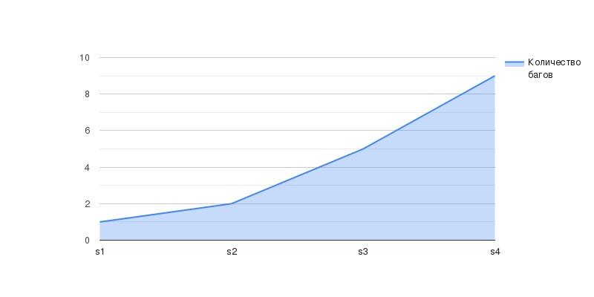
3. Perfomance |  |  |  | S4 Незначительная (Minor)
 | 2020-02-03 | https://jira.hillel.it/browse/QA0607-173 | S3 | Незначительная ошибка, не нарушающая бизнес логику тестируемой части приложения, очевидная проблема пользовательского интерфейса.
 | 2020-04-03 | https://jira.hillel.it/browse/QA0607-176 | S3

4. Security

 | 2020-02-04 | https://jira.hillel.it/browse/QA0607-194 | S2

6. Functional

 | 6.13 | https://jira.hillel.it/browse/QA0607-184 | S3
 | 2020-08-06 | https://jira.hillel.it/browse/QA0607-178 | S4
 | 2020-07-06 | https://jira.hillel.it/browse/QA0607-179 | S4
 | 2020-08-06 | https://jira.hillel.it/browse/QA0607-181 | S3
 | 2020-09-06 | https://jira.hillel.it/browse/QA0607-182 | S4
 | 6.22 | https://jira.hillel.it/browse/QA0607-185 | S4

